4.1. Personalas
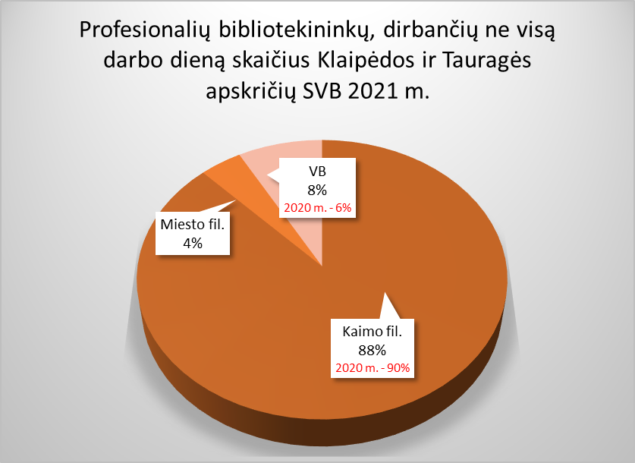
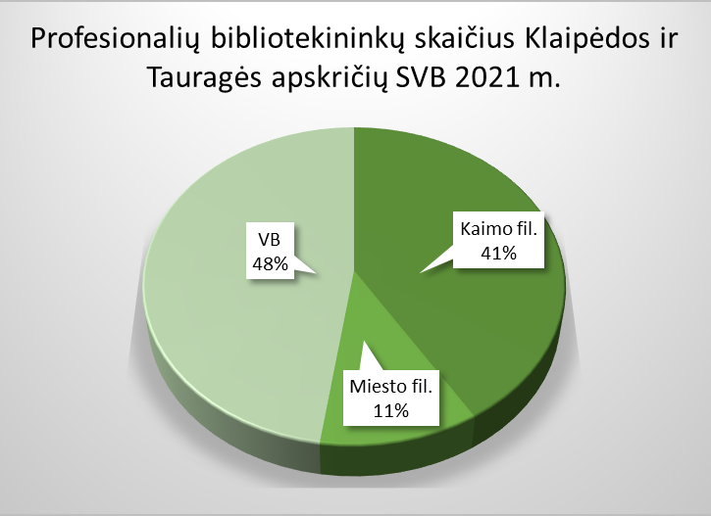
4.1. KLAIPĖDOS IR TAURAGĖS APSKRIČIŲ SAVIVALDYBIŲ VIEŠŲJŲ BIBLIOTEKŲ PERSONALAS 2021 M.

Eil. Nr. | Savivaldybių viešosios bibliotekos | Etatų skaičius SVB | Darbuotojų skaičius |  |  |  | Iš jų: profesionalių bibliotekininkų |  |  |  |  | Profesionalių bibliotekininkų,
 |  |  | Iš viso SVB | VB | Miesto fil. | Kaimo fil. | Etatų skaičius SVB | Darbuotojų skaičius |  |  |  | dirbančių ne visą darbo dieną skaičius
 |  |  |  |  |  |  |  | Iš viso | VB | Miesto fil. | Kaimo fil. | Iš viso | VB | Miesto fil. | Kaimo fil.
I. Klaipėdos apskritis
1. | Klaipėdos m. | 74.00 | 82 | 51 | 31 | x | 56.00 | 57 | 26 | 31 | x | 2 | 0 | 2 | x
2. | Klaipėdos r. | 56.00 | 57 | 30 | 3 | 24 | 44.50 | 45 | 20 | 2 | 23 | 7 | 0 | 0 | 7
3. | Kretingos r. | 51.54 | 49 | 27 | 2 | 20 | 39.00 | 42 | 20 | 2 | 20 | 9 | 0 | 0 | 9
4. | Neringos m. | 10.50 | 14 | 9 | 5 | x | 7.50 | 8 | 5 | 3 | x | 1 | 1 | 0 | x
5. | Palangos m. | 25.90 | 28 | 28 | x | x | 21.00 | 23 | 23 | x | x | 5 | 5 | x | x
6. | Skuodo r. | 35.00 | 37 | 21 | 1 | 15 | 30.00 | 32 | 16 | 1 | 15 | 6 | 0 | 0 | 6
7. | Šilutės r. | 62.50 | 66 | 33 | x | 33 | 48.75 | 54 | 24 | x | 30 | 14 | 0 | x | 14
Iš viso: |  | 315.44 | 333 | 199 | 42 | 92 | 246.75 | 261 | 134 | 39 | 88 | 44 | 6 | 2 | 36
Vidutiniškai vienoje bibliotekoje: |  | 45.06 | 48 | 28 | 8 | 23 | 35.25 | 37 | 19 | 8 | 22 | 6 | 0.9 | 0.4 | 9
II. Tauragės apskritis
1. | Jurbarko r. | 47.50 | 52 | 25 | 2 | 25 | 34.75 | 41 | 16 | 2 | 23 | 17 | 0 | 2 | 15
2. | Pagėgių sav. | 14.50 | 17 | 9 | x | 8 | 13.00 | 15 | 7 | x | 8 | 8 | 0 | x | 8
3. | Šilalės r. | 34.00 | 44 | 21 | x | 23 | 27.00 | 36 | 13 | x | 23 | 21 | 1 | x | 20
4. | Tauragės r. | 61.00 | 58 | 29 | 5 | 24 | 52.50 | 50 | 22 | 4 | 24 | 9 | 1 | 0 | 8
Iš viso: |  | 157.00 | 171 | 84 | 7 | 80 | 127.25 | 142 | 58 | 6 | 78 | 55 | 2 | 2 | 51
Vidutiniškai vienoje bibliotekoje: |  | 39.25 | 43 | 21 | 4 | 20 | 31.81 | 36 | 15 | 3 | 20 | 14 | 1 | 1 | 13
Iš viso Klaipėdos ir Tauragės apskrityse: |  | 472.4 | 504 | 283 | 49 | 172 | 374.00 | 403 | 192 | 45 | 166 | 99 | 8 | 4 | 87
Vidutiniškai vienoje bibliotekoje Klaipėdos ir Tauragės apskrityse: |  | 42.9 | 45.8 | 25.7 | 7.0 | 21.5 | 34.00 | 36.6 | 17.5 | 6.4 | 20.8 | 9.0 | 1.6 | 2 | 10.9

4.2. Išsilavinimas
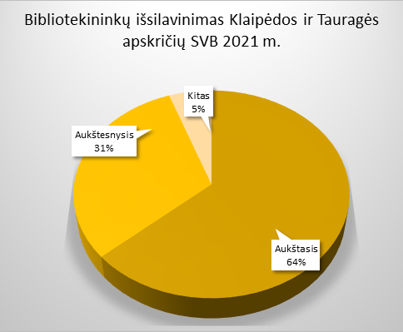
4.2. KLAIPĖDOS IR TAURAGĖS APSKRIČIŲ SAVIVALDYBIŲ BIBLIOTEKININKŲ IŠSILAVINIMAS IR KVALIFIKACIJA 2021 M.

Eil. Nr. | Savivaldybių viešosios bibliotekos | Aukštasis |  |  |  |  |  |  |  | Aukštesnysis |  |  |  |  |  |  |  | Kitas
 |  | Iš viso |  |  |  | Iš jų: bibliotekinis |  |  |  | Iš viso |  |  |  | Iš jų: bibliotekinis |  |  |  | Iš viso | VB | Miesto fil. | Kaimo fil.
 |  | Iš viso | VB | Miesto fil. | Kaimo fil. | Iš viso | VB | Miesto fil. | Kaimo fil. | Iš viso | VB | Miesto fil. | Kaimo fil. | Iš viso | VB | Miesto fil. | Kaimo fil.
I. Klaipėdos apskritis
1. | Klaipėdos m. | 43 | 24 | 19 | x | 31 | 16 | 14 | x | 14 | 2 | 12 | x | 14 | 2 | 12 | x | 0 | 0 | 0 | x
2. | Klaipėdos r. | 30 | 15 | 2 | 13 | 11 | 8 | 1 | 2 | 14 | 4 | 0 | 10 | 9 | 3 | 0 | 6 | 1 | 1 | 0 | 0
3. | Kretingos r. | 23 | 15 | 0 | 8 | 9 | 6 | 0 | 3 | 16 | 5 | 1 | 10 | 9 | 5 | 1 | 3 | 3 | 0 | 1 | 2
4. | Neringos m. | 4 | 2 | 2 | x | 0 | 0 | 0 | x | 3 | 2 | 1 | x | 2 | 1 | 1 | x | 1 | 1 | 0 | x
5. | Palangos m. | 19 | 19 | x | x | 10 | 10 | x | x | 4 | 4 | x | x | 3 | 3 | x | x | 0 | 0 | x | x
6. | Skuodo r. | 18 | 10 | 1 | 7 | 7 | 4 | 0 | 3 | 12 | 5 | 0 | 7 | 8 | 4 | 0 | 4 | 2 | 1 | 0 | 1
7. | Šilutės r. | 40 | 21 | x | 19 | 14 | 9 | x | 5 | 9 | 3 | x | 6 | 6 | 3 | x | 3 | 5 | 0 | x | 5
Iš viso: |  | 177 | 106 | 24 | 47 | 82 | 53 | 15 | 13 | 72 | 25 | 14 | 33 | 51 | 21 | 14 | 16 | 12 | 3 | 1 | 8
II. Tauragės apskritis
1. | Jurbarko r. | 20 | 9 | 1 | 10 | 7 | 4 | 0 | 3 | 19 | 7 | 1 | 11 | 8 | 5 | 1 | 2 | 2 | 0 | 0 | 2
2. | Pagėgių sav. | 6 | 5 | x | 1 | 2 | 2 | x | 0 | 5 | 1 | x | 4 | 3 | 1 | x | 2 | 4 | 1 | x | 3
3. | Šilalės r. | 22 | 8 | x | 14 | 2 | 2 | x | 0 | 13 | 5 | x | 8 | 7 | 3 | x | 4 | 1 | 0 | x | 1
4. | Tauragės r. | 31 | 17 | 2 | 12 | 10 | 7 | 1 | 2 | 16 | 5 | 2 | 9 | 11 | 5 | 2 | 4 | 3 | 0 | 0 | 3
Iš viso: |  | 79 | 39 | 3 | 37 | 21 | 15 | 1 | 5 | 53 | 18 | 3 | 32 | 29 | 14 | 3 | 12 | 10 | 1 | 0 | 9
Iš viso Klaipėdos ir Tauragės apskrityse: |  | 256 | 145 | 27 | 84 | 103 | 68 | 16 | 18 | 125 | 43 | 17 | 65 | 80 | 35 | 17 | 28 | 22 | 4 | 1 | 17
Vidutiniškai vienoje bibliotekoje Klaipėdos ir Tauragės apskrityse: |  | 23.3 | 13.2 | 3.9 | 10.5 | 9.4 | 6.2 | 2.3 | 2.3 | 11.4 | 0.0 | 2.4 | 8.1 | 7.3 | 3.2 | 2.4 | 3.5 | 2.0 | 0.4 | 0.1 | 2.1

4.3. Veiklos efektyvumas
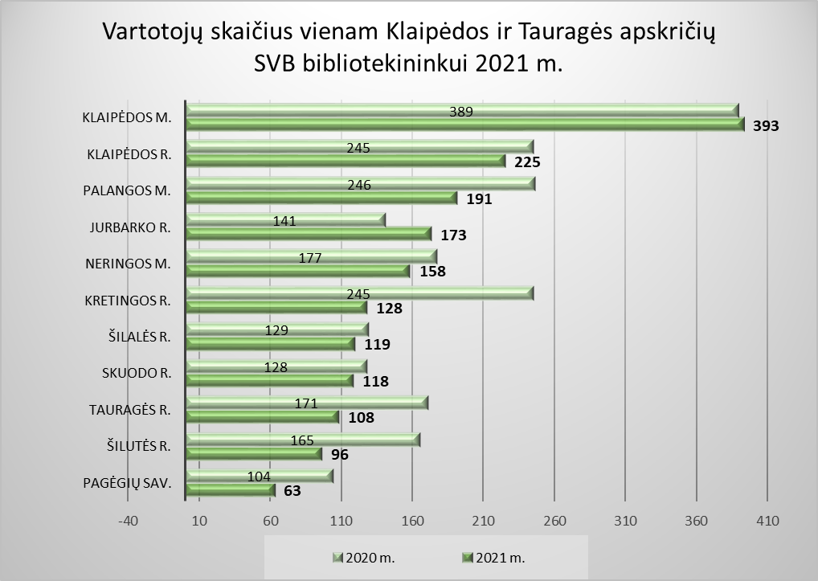
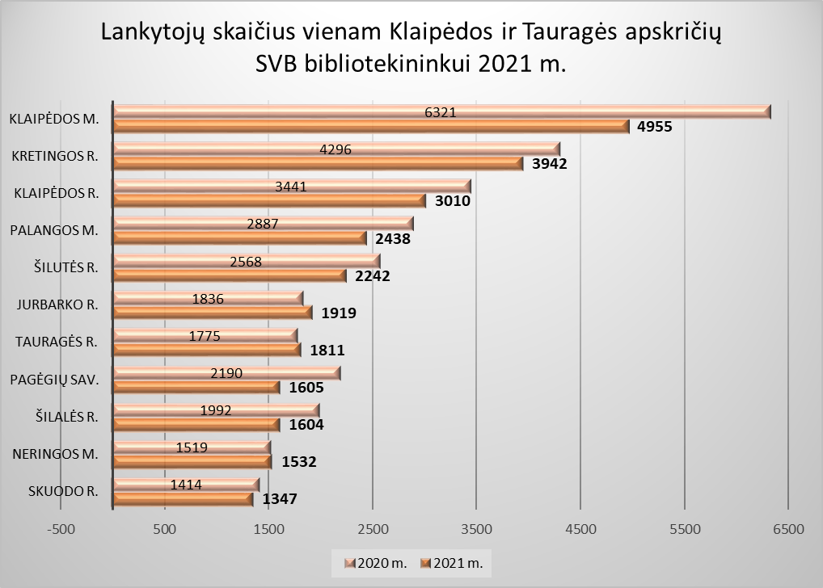
4.3. KLAIPĖDOS IR TAURAGĖS APSKRIČIŲ SAVIVALDYBIŲ VIEŠŲJŲ BIBLIOTEKŲ DARBUOTOJŲ VEIKLOS EFEKTYVUMAS 2021 M.

Eil. Nr. | Savivaldybių viešosios bibliotekos | Vartotojų skaičius vienam bibliotekininkui |  |  |  | Lankytojų skaičius vienam bibliotekininkui |  |  |  | Dokumentų išduotis vienam bibliotekininkui (fiz. vnt.)

 |  | Iš viso SVB | VB | Miesto fil. | Kaimo fil. | Iš viso SVB | VB | Miesto fil. | Kaimo fil. | Iš viso SVB | VB | Miesto fil. | Kaimo fil.
I. Klaipėdos apskritis
1. | Klaipėdos m. | 393 | 232 | 496 | x | 4955 | 3394 | 6265 | x | 8793 | 6312 | 10874 | x
2. | Klaipėdos r. | 225 | 137 | 327 | 293 | 3010 | 1701 | 4521 | 4017 | 4406 | 1431 | 8653 | 6624
3. | Kretingos r. | 128 | 270 | 0 | 1069 | 3942 | 5588 | 3042 | 2386 | 3552 | 2185 | 9099 | 4363
4. | Neringos m. | 158 | 141 | 188 | x | 1532 | 1277 | 1957 | x | 2358 | 1470 | 3838 | x
5. | Palangos m. | 191 | 191 | x | x | 2438 | 2438 | x | x | 3570 | 3570 | x | x
6. | Skuodo r. | 118 | 72 | 172 | 163 | 1347 | 882 | 2360 | 1775 | 3278 | 2113 | 4174 | 4461
7. | Šilutės r. | 96 | 215 | x | 0 | 2242 | 1252 | x | 3035 | 2731 | 1447 | x | 3758
Iš viso: |  | 1309 | 1258 | 1182 | 1524 | 19466 | 16532 | 18144 | 11212 | 28687 | 18527 | 36638 | 19206
Vidutiniškai vienoje bibliotekoje: |  | 187 | 180 | 236 | 381 | 2781 | 2362 | 3629 | 2803 | 4098 | 2647 | 7328 | 4802
II. Tauragės apskritis
1. | Jurbarko r. | 173 | 224 | 95 | 145 | 1919 | 13231 | 1867 | 2515 | 3004 | 1757 | 3932 | 3633
2. | Pagėgių sav. | 63 | 0 | x | 118 | 1605 | 1808 | x | 1428 | 1765 | 0 | x | 3310
3. | Šilalės r. | 119 | 107 | x | 125 | 1604 | 2120 | x | 1312 | 2616 | 2433 | x | 2720
4. | Tauragės r. | 108 | 246 | 0 | 0 | 1811 | 1516 | 1582 | 2119 | 2576 | 2324 | 82804 | 2891
Iš viso: |  | 464 | 578 | 95 | 389 | 6939 | 18675 | 3448 | 7375 | 9962 | 6514 | 86736 | 12554
Vidutiniškai vienoje bibliotekoje: |  | 116 | 144 | 47 | 97 | 1735 | 4669 | 1724 | 1844 | 2490 | 1628 | 43368 | 3139
Iš viso Klaipėdos ir Tauragės apskrityse: |  | 1773 | 1835 | 1277 | 1913 | 26405 | 35208 | 21592 | 18586 | 38648 | 25041 | 123374 | 31760
Vidutiniškai vienoje bibliotekoje Klaipėdos ir Tauragės apskrityse: |  | 161 | 167 | 182 | 239 | 2400 | 3201 | 3085 | 2323 | 3513 | 2276 | 17625 | 3970

